景気動向指数
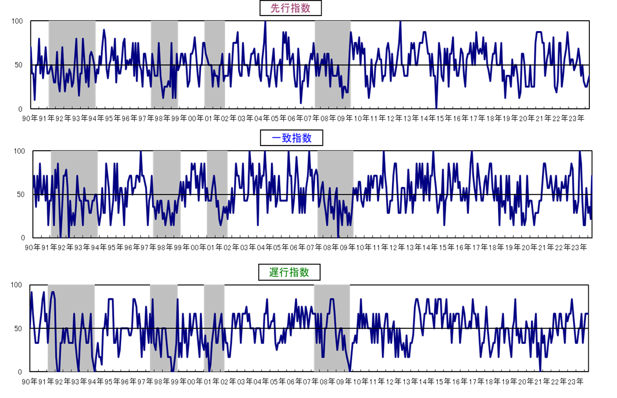
３ 佐賀県景気動向指数
 |  |  |  |  |  |  |  |  |  | 〈カレントDIグラフ〉
 |  | １ 令和5年10月の動向

 |  | ◆ 先行指数 |  | 37.5% | ・・・・ | 5か月連続で50％を下回った。
 |  | ◆ 一致指数 |  | 71.4% | ・・・・ | 4か月振りに50％を上回った。
 |  | ◆ 遅行指数 |  | 66.7% | ・・・・ | 3か月連続で50％を上回った。

 |  | 〈個別指標の動向〉

 |  |  |  | ＋ となった指標 |  |  | － となった指標 |  | 保ち合い（０）

 | 《先行系列》 |  |  | 鉱工業生産指数 (生産財) |  | 5か月振り | 所定外労働時間数 | 5か月連続
 |  |  |  | 乗用車新車登録台数 |  | 4か月振り | 新規求人数 | 2か月振り
 |  | 採用系列数 | 8 | 企業倒産件数(逆) |  | 2か月振り | 鉱工業在庫率 (生産財･逆) | 6か月連続
 |  | 拡張系列数 | 3.0 |  |  |  | 新設住宅着工戸数 | 4か月振り
 |  | 指 数 | 37.5 |  |  |  | 銀行貸出残高(☆) | 4か月連続

 | 《一致系列》 |  |  | 有効求人倍率(就業地別） |  | 9か月振り | 大型店売上高(☆) | 2か月連続
 |  |  |  | 就職率 |  | 2か月連続 | 着工建築物床面積(産業用) | 2か月連続
 |  | 採用系列数 | 7 | 鉱工業生産指数 (総合) |  | 3か月振り
 |  | 拡張系列数 | 5.0 | 鉱工業出荷指数 (総合) |  | 4か月振り
 |  | 指 数 | 71.4 | 輸入総額(唐津港＋伊万里港) |  | 4か月振り

 | 《遅行系列》 |  |  | 雇用保険受給実人員(逆) |  | 2か月振り | 常用雇用指数 | 2か月振り
 |  |  |  | 消費者物価指数(☆) |  | 4か月連続 | 陶磁器生産重量 | 4か月振り |  | 〈累積DIグラフ〉
 |  | 採用系列数 | 6 | 鉱工業在庫指数 (総合) |  | 7か月連続
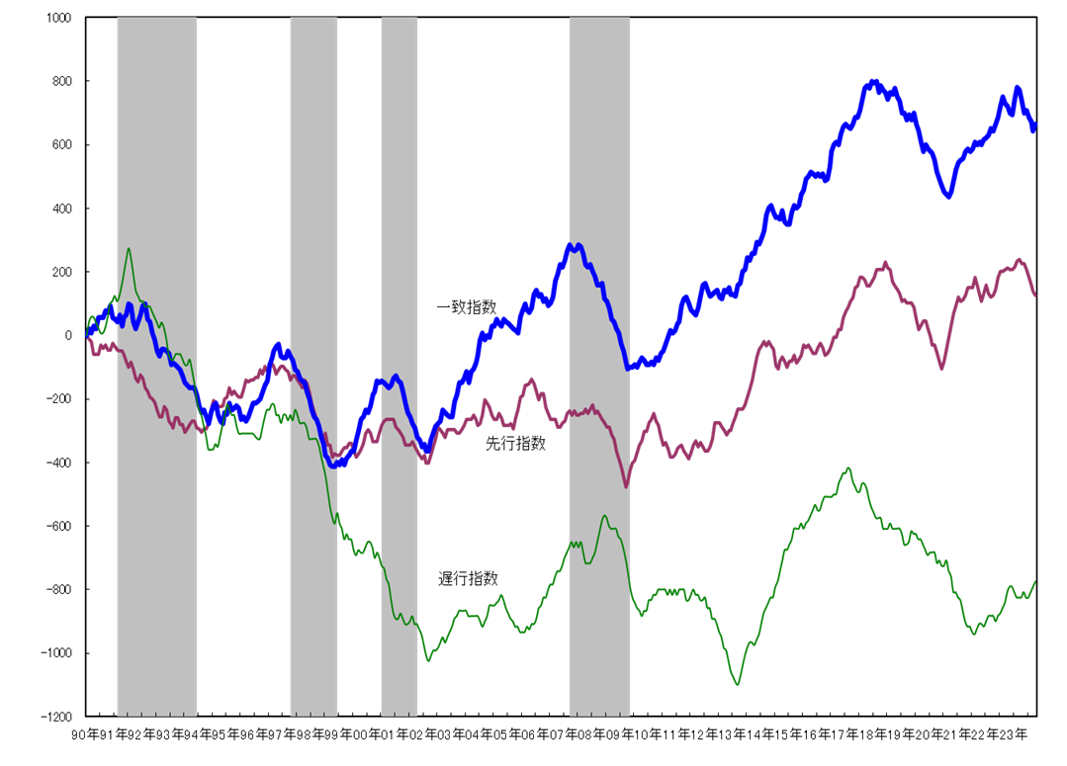
 |  | 拡張系列数 | 4.0 | 銀行預貸率 |  | 4か月振り
 |  | 指 数 | 66.7

 |  | (逆)は逆サイクルを示す。
 |  | (☆)は対前年同月比で、その他はセンサス局法により季節調整を行っている。

★ DIは、景気の動きを各種の指標によって総合的にとらえようとするもので、各系列で採用指標
のうち３ヵ月前と比較して増加している系列（＋）が何％を占めているかを表したものです。
各系列において、指数の計算方法は次式によります。
指数＝（｢＋｣の指標数＋0.5×保ち合い｢0｣の指標数）÷当該採用指標数×100
★ DIには３つの指標があり、それぞれ下記のような特徴があります。
「先行指数」 ・・・ 景気に対し先行して動き、景気の先行きを予測する。
「一致指数」 ・・・ 景気に対しほぼ一致して動き、景気の現状を示す。
「遅行指数」 ・・・ 景気に対し遅れて動き、景気の動きを確認する。
★ 一致指数が基調的に50％を上回って推移している時期は景気拡張期、50％を下回って
推移している時期は景気後退期と判断します。
なお、値そのものの大きさは景気変動の大きさないし振幅を示すものではありません。
★ DIは不規則な動きをすることが多いので、基調的な動きは累積DIのグラフでみると分かり
やすくなります。
景気動向指数（DI：Diffusion Index）の見方
景気動向指数（DI：Diffusion Index）の見方

 |  |  |  |  |  |  |  |  |  | ※ シャドー部分は景気後退期を示す。
 |  |  |  |  |  |  |  |  |  | 今月の累積ＤＩ＝先月の累積ＤＩ＋（今月のＤＩ－５０）

